아이템
Num | Icon_name | Name | Description
번호 |  | 아이템 이름 | 아이템 설명 현재 이 부분 설명 필요
1 |  | 에너지 | 에너지. 노란색 번개모양
2 |  | 골드 | 금화. 중앙에는 mbti 요정이 들어가있음 | 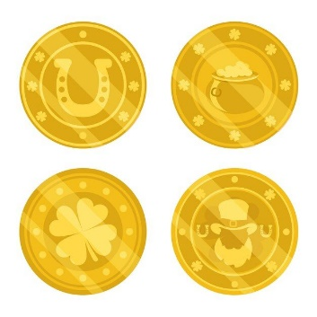
3 |  | 별가루 | 사진과 달리 3 개의 별이 유성처럼 내림 | 
4 |  | 연두색 소형 경험치 | 연두색 작은 별 | 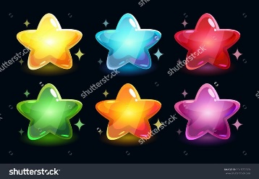
5 |  | 연두색 대형 경험치 | 연두색 큰 별
6 |  | 파란색 대형 경험치 | 파란색 큰 별
7 |  | 빨간색 대형 경험치 | 빨간색 큰 별
8 |  | 골드 | 한 개의 금화. 게임 플레이 중 얻을 수 있는 골드 | 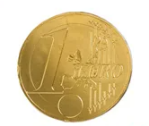
9 |  | 골드 뭉치 | 금화뭉치 여러 개의 동전이 쌓여있는 듯한 모양 | 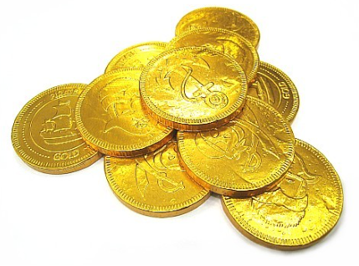
10 |  | 골드 주머니 | 골드 주머니 살짝 흘러 넘치는 듯한 점이 포인트 | 
11 |  | 사료 | 기본적인 팩 사료. 중앙에 동물의 사료를 상징하는 아이콘이 존재 | 
12 |  | 초신성 | 보라색 색감을 가지며 | 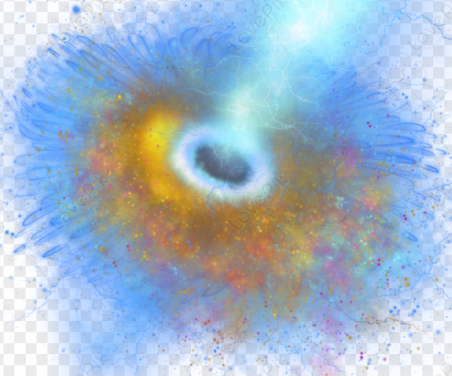 | 
13 |  | 자석 | 경험치를 끌어당기는 자석
14 |  | 알수없는 돌 | 알수없는 힘을 가지고 있는 돌
15 |  | 태양의 돌 | 태양의 힘을 담고 있는 돌이다. 무기를 강화할 때 사용할 수 있다.
16 |  | 달의 돌 | 달의 힘을 담고 있는 돌. 방어구를 강화할 때 사용할 수 있다.
17 |  | 번개의 돌 | 번개의 힘을 담고 있는 돌. 장신구를 강화할 때 사용할 수 있다.

